Geo6
Распределение межбанковского оборота кассового рынка RUB/EUR по регионам расположения контрагентов кредитных организаций, представляющих отчетность по форме № 0409701.

Оборот | Географическая территория
78.99% | Г МОСКВА
5.23% | НИЖЕГОРОДСКАЯ ОБЛАСТЬ
3.61% | Г САНКТ-ПЕТЕРБУРГ
2.81% | ЛЕНИНГРАДСКАЯ ОБЛАСТЬ
1.58% | СВЕРДЛОВСКАЯ ОБЛАСТЬ
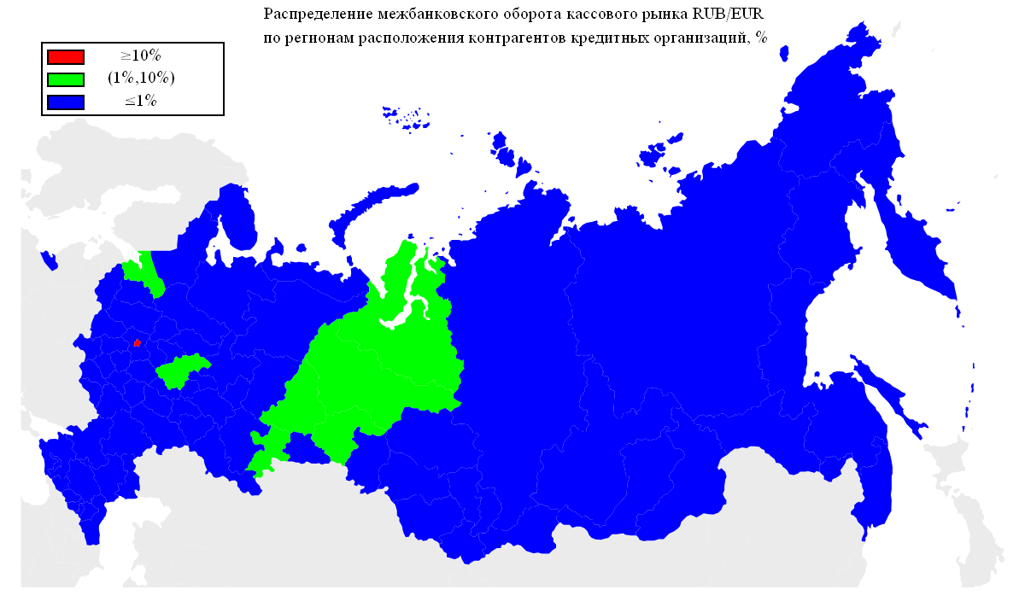
1.45% | ЧЕЛЯБИНСКАЯ ОБЛАСТЬ
1.33% | ТЮМЕНСКАЯ ОБЛАСТЬ
1.01% | РЕСПУБЛИКА ТАТАРСТАН
0.50% | САМАРСКАЯ ОБЛАСТЬ
0.40% | ВОЛОГОДСКАЯ ОБЛАСТЬ
0.35% | УДМУРТСКАЯ РЕСПУБЛИКА
0.27% | РЕСПУБЛИКА БАШКОРТОСТАН
0.23% | КРАСНОДАРСКИЙ КРАЙ
0.13% | ОМСКАЯ ОБЛАСТЬ
0.13% | КАЛИНИНГРАДСКАЯ ОБЛАСТЬ
0.12% | КАРАЧАЕВО-ЧЕРКЕССКАЯ РЕСПУБЛИКА
0.11% | ТУЛЬСКАЯ ОБЛАСТЬ
0.11% | ОРЕНБУРГСКАЯ ОБЛАСТЬ
0.11% | РЕСПУБЛИКА КОМИ
0.10% | КАЛУЖСКАЯ ОБЛАСТЬ
0.10% | РОСТОВСКАЯ ОБЛАСТЬ
0.09% | ИВАНОВСКАЯ ОБЛАСТЬ
0.09% | РЕСПУБЛИКА ДАГЕСТАН
0.09% | ПЕРМСКИЙ КРАЙ
0.07% | САРАТОВСКАЯ ОБЛАСТЬ
0.07% | ПСКОВСКАЯ ОБЛАСТЬ
0.07% | ЛИПЕЦКАЯ ОБЛАСТЬ
0.07% | УЛЬЯНОВСКАЯ ОБЛАСТЬ
0.06% | ИРКУТСКАЯ ОБЛАСТЬ
0.06% | СТАВРОПОЛЬСКИЙ КРАЙ
0.06% | РЕСПУБЛИКА МОРДОВИЯ
0.05% | ПРИМОРСКИЙ КРАЙ
0.05% | СМОЛЕНСКАЯ ОБЛАСТЬ
0.04% | КИРОВСКАЯ ОБЛАСТЬ
0.04% | ВОЛГОГРАДСКАЯ ОБЛАСТЬ
0.04% | РЕСПУБЛИКА СЕВЕРНАЯ ОСЕТИЯ-АЛАНИЯ
0.04% | КАБАРДИНО-БАЛКАРСКАЯ РЕСПУБЛИКА
0.04% | КРАСНОЯРСКИЙ КРАЙ
0.03% | БЕЛГОРОДСКАЯ ОБЛАСТЬ
0.03% | АЛТАЙСКИЙ КРАЙ
0.03% | ЧУВАШСКАЯ РЕСПУБЛИКА
0.02% | НОВОСИБИРСКАЯ ОБЛАСТЬ
0.02% | ОРЛОВСКАЯ ОБЛАСТЬ
0.02% | КОСТРОМСКАЯ ОБЛАСТЬ
0.02% | КУРСКАЯ ОБЛАСТЬ
0.02% | МОСКОВСКАЯ ОБЛАСТЬ

Geo5
Распределение межбанковского оборота кассового рынка RUB/USD по регионам расположения контрагентов кредитных организаций, представляющих отчетность по форме № 0409701.


Оборот | Географическая территория
91.10% | Г МОСКВА
4.16% | Г САНКТ-ПЕТЕРБУРГ
3.25% | ТЮМЕНСКАЯ ОБЛАСТЬ
0.77% | НОВОСИБИРСКАЯ ОБЛАСТЬ
0.16% | РЕСПУБЛИКА ТАТАРСТАН
0.11% | СМОЛЕНСКАЯ ОБЛАСТЬ
0.07% | УДМУРТСКАЯ РЕСПУБЛИКА
0.05% | ЛЕНИНГРАДСКАЯ ОБЛАСТЬ
0.05% | СВЕРДЛОВСКАЯ ОБЛАСТЬ
0.04% | САМАРСКАЯ ОБЛАСТЬ
0.03% | РОСТОВСКАЯ ОБЛАСТЬ
0.03% | ПРИМОРСКИЙ КРАЙ
0.02% | НИЖЕГОРОДСКАЯ ОБЛАСТЬ
0.01% | ХАБАРОВСКИЙ КРАЙ
0.01% | ОРЕНБУРГСКАЯ ОБЛАСТЬ
0.01% | РЕСПУБЛИКА БАШКОРТОСТАН
0.01% | ЧЕЛЯБИНСКАЯ ОБЛАСТЬ
0.01% | РЕСПУБЛИКА МОРДОВИЯ
0.01% | РЕСПУБЛИКА КОМИ
0.01% | ОМСКАЯ ОБЛАСТЬ
0.01% | КРАСНОДАРСКИЙ КРАЙ
0.01% | ВОЛОГОДСКАЯ ОБЛАСТЬ

Geo4
Географическая структура межбанковского оборота сделок swap пары EUR/USD по местонахождению контрагента-нерезидента.

Оборот | Географическая территория
83.57% | ЗАПАДНАЯ ЕВРОПА
9.43% | СНГ
4.53% | СЕВЕРНАЯ ЕВРОПА
1.13% | ВОСТОЧНАЯ ЕВРОПА
0.44% | КИПР
0.41% | СЕВЕРНАЯ АМЕРИКА
0.28% | ЮЖНАЯ АМЕРИКА
0.17% | ЮЖНАЯ ЕВРОПА
0.04% | АЗИЯ

 |  | ЗАПАДНАЯ ЕВРОПА | АВСТРИЯ
 |  |  | БЕЛЬГИЯ
 |  |  | ГЕРМАНИЯ
 |  |  | НИДЕРЛАНДЫ
 |  |  | СОЕДИНЕННОЕ КОРОЛЕВСТВО
 |  |  | ФРАНЦИЯ
 |  |  | ШВЕЙЦАРИЯ
 |  | СНГ | АРМЕНИЯ
 |  |  | БЕЛАРУСЬ
 |  |  | КАЗАХСТАН
 |  |  | МОЛДОВА, РЕСПУБЛИКА
 |  |  | УКРАИНА
 |  | СЕВЕРНАЯ ЕВРОПА | ДАНИЯ
 |  |  | ЛАТВИЯ
 |  |  | ЛИТВА
 |  |  | НОРВЕГИЯ
 |  |  | ФИНЛЯНДИЯ
 |  | ВОСТОЧНАЯ ЕВРОПА | ВЕНГРИЯ
 |  |  | ЧЕШСКАЯ РЕСПУБЛИКА
 |  | КИПР | КИПР
 |  | СЕВЕРНАЯ АМЕРИКА | СОЕДИНЕННЫЕ ШТАТЫ
 |  | ЮЖНАЯ АМЕРИКА | ГАЙАНА
 |  |  | ПАРАГВАЙ
 |  | ЮЖНАЯ ЕВРОПА | СЛОВЕНИЯ
 |  | АЗИЯ | ГРУЗИЯ
 |  |  | ИНДИЯ
 |  |  | СИНГАПУР

* - Деление стран по географическим территориям основывается на данных энциклопедии 'ВикипедиЯ' (ru.wikipedia.org).

Geo3
Географическая структура межбанковского оборота кассового рынка пары EUR/USD по местонахождению контрагента-нерезидента.

Оборот | Географическая территория
88.39% | ЗАПАДНАЯ ЕВРОПА
7.71% | СНГ
2.97% | СЕВЕРНАЯ ЕВРОПА
0.39% | СЕВЕРНАЯ АМЕРИКА
0.33% | АЗИЯ
0.20% | ЮЖНАЯ АМЕРИКА
0.01% | ЮЖНАЯ ЕВРОПА
0.00% | КИПР

 |  | ЗАПАДНАЯ ЕВРОПА | АВСТРИЯ
 |  |  | БЕЛЬГИЯ
 |  |  | ГЕРМАНИЯ
 |  |  | НИДЕРЛАНДЫ
 |  |  | СОЕДИНЕННОЕ КОРОЛЕВСТВО
 |  |  | ФРАНЦИЯ
 |  |  | ШВЕЙЦАРИЯ
 |  | СНГ | АЗЕРБАЙДЖАН
 |  |  | АРМЕНИЯ
 |  |  | БЕЛАРУСЬ
 |  |  | КАЗАХСТАН
 |  |  | КИРГИЗИЯ
 |  |  | МОЛДОВА, РЕСПУБЛИКА
 |  |  | ТАДЖИКИСТАН
 |  |  | УЗБЕКИСТАН
 |  |  | УКРАИНА
 |  | СЕВЕРНАЯ ЕВРОПА | ДАНИЯ
 |  |  | ЛАТВИЯ
 |  |  | ЛИТВА
 |  |  | НОРВЕГИЯ
 |  |  | ФИНЛЯНДИЯ
 |  |  | ШВЕЦИЯ
 |  |  | ЭСТОНИЯ
 |  | СЕВЕРНАЯ АМЕРИКА | СОЕДИНЕННЫЕ ШТАТЫ
 |  | АЗИЯ | ГОНКОНГ
 |  |  | ГРУЗИЯ
 |  |  | ИЗРАИЛЬ
 |  |  | ИНДИЯ
 |  |  | КОРЕЯ, НАРОДНО-ДЕМОКРАТИЧЕСКАЯ РЕСПУБЛИКА
 |  |  | КОРЕЯ, РЕСПУБЛИКА
 |  |  | МОНГОЛИЯ
 |  |  | СИНГАПУР
 |  |  | ЯПОНИЯ
 |  | ЮЖНАЯ АМЕРИКА | ПАРАГВАЙ
 |  | ЮЖНАЯ ЕВРОПА | ИСПАНИЯ
 |  |  | ИТАЛИЯ
 |  |  | СЛОВЕНИЯ
 |  | КИПР | КИПР

* - Деление стран по географическим территориям основывается на данных энциклопедии 'ВикипедиЯ' (ru.wikipedia.org).

Geo2
Географическая структура межбанковского оборота сделок swap пары RUB/USD по местонахождению контрагента-нерезидента.

Оборот | Географическая территория
90.55% | ЗАПАДНАЯ ЕВРОПА
2.82% | СЕВЕРНАЯ ЕВРОПА
2.44% | СНГ
2.28% | ЮЖНАЯ АМЕРИКА
0.91% | ЮЖНАЯ ЕВРОПА
0.38% | ВОСТОЧНАЯ ЕВРОПА
0.27% | СЕВЕРНАЯ АМЕРИКА
0.26% | КИПР
0.09% | АЗИЯ
0.01% | ТУРЦИЯ
0.00% | НОВАЯ ЗЕЛАНДИЯ

 |  | ЗАПАДНАЯ ЕВРОПА | АВСТРИЯ
 |  |  | БЕЛЬГИЯ
 |  |  | ГЕРМАНИЯ
 |  |  | ИРЛАНДИЯ
 |  |  | НИДЕРЛАНДЫ
 |  |  | СОЕДИНЕННОЕ КОРОЛЕВСТВО
 |  |  | ФРАНЦИЯ
 |  |  | ШВЕЙЦАРИЯ
 |  | СЕВЕРНАЯ ЕВРОПА | ДАНИЯ
 |  |  | ЛАТВИЯ
 |  |  | ЛИТВА
 |  |  | ФИНЛЯНДИЯ
 |  |  | ШВЕЦИЯ
 |  | СНГ | АРМЕНИЯ
 |  |  | БЕЛАРУСЬ
 |  |  | КАЗАХСТАН
 |  |  | КИРГИЗИЯ
 |  |  | МОЛДОВА, РЕСПУБЛИКА
 |  |  | ТАДЖИКИСТАН
 |  |  | УКРАИНА
 |  | ЮЖНАЯ АМЕРИКА | ГАЙАНА
 |  |  | ПАРАГВАЙ
 |  | ЮЖНАЯ ЕВРОПА | ИТАЛИЯ
 |  |  | СЛОВЕНИЯ
 |  | ВОСТОЧНАЯ ЕВРОПА | ВЕНГРИЯ
 |  |  | ПОЛЬША
 |  |  | СЛОВАКИЯ
 |  |  | ЧЕШСКАЯ РЕСПУБЛИКА
 |  | СЕВЕРНАЯ АМЕРИКА | КАНАДА
 |  |  | СОЕДИНЕННЫЕ ШТАТЫ
 |  | КИПР | КИПР
 |  | АЗИЯ | ИЗРАИЛЬ
 |  |  | ОБЪЕДИНЕННЫЕ АРАБСКИЕ ЭМИРАТЫ
 |  |  | ЯПОНИЯ
 |  | ТУРЦИЯ | ТУРЦИЯ
 |  | НОВАЯ ЗЕЛАНДИЯ | НОВАЯ ЗЕЛАНДИЯ

* - Деление стран по географическим территориям основывается на данных энциклопедии 'ВикипедиЯ' (ru.wikipedia.org).

Geo1
Географическая структура межбанковского оборота кассового рынка пары RUB/USD по местонахождению контрагента-нерезидента.

Оборот | Географическая территория
86.39% | ЗАПАДНАЯ ЕВРОПА
6.83% | СЕВЕРНАЯ ЕВРОПА
3.81% | ЮЖНАЯ АМЕРИКА
1.44% | СНГ
0.79% | СЕВЕРНАЯ АМЕРИКА
0.52% | КИПР
0.09% | АЗИЯ
0.09% | ЮЖНАЯ ЕВРОПА
0.01% | ТУРЦИЯ
0.01% | ВОСТОЧНАЯ ЕВРОПА
0.00% | АФРИКА

 |  | ЗАПАДНАЯ ЕВРОПА | АВСТРИЯ
 |  |  | БЕЛЬГИЯ
 |  |  | ГЕРМАНИЯ
 |  |  | ИРЛАНДИЯ
 |  |  | ЛИХТЕНШТЕЙН
 |  |  | ЛЮКСЕМБУРГ
 |  |  | НИДЕРЛАНДЫ
 |  |  | СОЕДИНЕННОЕ КОРОЛЕВСТВО
 |  |  | ФРАНЦИЯ
 |  |  | ШВЕЙЦАРИЯ
 |  | СЕВЕРНАЯ ЕВРОПА | ДАНИЯ
 |  |  | ЛАТВИЯ
 |  |  | ЛИТВА
 |  |  | ФИНЛЯНДИЯ
 |  |  | ШВЕЦИЯ
 |  |  | ЭСТОНИЯ
 |  | ЮЖНАЯ АМЕРИКА | ГАЙАНА
 |  |  | ПАРАГВАЙ
 |  | СНГ | АЗЕРБАЙДЖАН
 |  |  | АРМЕНИЯ
 |  |  | БЕЛАРУСЬ
 |  |  | КАЗАХСТАН
 |  |  | КИРГИЗИЯ
 |  |  | МОЛДОВА, РЕСПУБЛИКА
 |  |  | ТАДЖИКИСТАН
 |  |  | ТУРКМЕНИЯ
 |  |  | УЗБЕКИСТАН
 |  |  | УКРАИНА
 |  | СЕВЕРНАЯ АМЕРИКА | ДОМИНИКА
 |  |  | НИКАРАГУА
 |  |  | СОЕДИНЕННЫЕ ШТАТЫ
 |  | КИПР | КИПР
 |  | АЗИЯ | ВЬЕТНАМ
 |  |  | ГОНКОНГ
 |  |  | ГРУЗИЯ
 |  |  | ИНДИЯ
 |  |  | КАТАР
 |  |  | КИТАЙ
 |  |  | КОРЕЯ, РЕСПУБЛИКА
 |  |  | МОНГОЛИЯ
 |  |  | НЕПАЛ
 |  |  | ОБЪЕДИНЕННЫЕ АРАБСКИЕ ЭМИРАТЫ
 |  |  | СИНГАПУР
 |  |  | ЯПОНИЯ
 |  | ЮЖНАЯ ЕВРОПА | ГРЕЦИЯ
 |  |  | ИСПАНИЯ
 |  |  | ИТАЛИЯ
 |  |  | СЛОВЕНИЯ
 |  | ТУРЦИЯ | ТУРЦИЯ
 |  | ВОСТОЧНАЯ ЕВРОПА | ПОЛЬША
 |  |  | ЧЕШСКАЯ РЕСПУБЛИКА
 |  | АФРИКА | МАВРИКИЙ
 |  |  | РУАНДА

* - Деление стран по географическим территориям основывается на данных энциклопедии 'ВикипедиЯ' (ru.wikipedia.org).

